Sheet1
STT | Cú pháp | Hàm | Ý nghĩa | Ghi chú
1 | % |  | chú thích
2 | n = a : b |  | tạo vector thời gian, cách nhau 1 đơn vị
3 | n = a : c: b |  | tạo vector thời gian, cách nhau c đơn vị
 |  | n = linespace(a,b) | chia đoạn a, b thành 100 điểm đều nhau
 |  | n = linespace(a,b,n) | chia đoạn a, b thành n điểm đều nhau (b-a)/(n-1) đơn vị. Sử dụng khi a hoặc b quá nhỏ, khó chia
6 | u = [zeros(1,10) 1 zeros(1,20)]; |  | Hàm dirac
7 | s = [zeros(1,10) ones(1,21)]; |  | Hàm bước
8 | u = n-2>= 0;
9 |  | clf | reset đồ thị
10 |  | clc | xóa cửa sổ command window
11 |  | clear | xóa các giá trị trong workspace
12 |  | clear all | xóa command window và giá trị trong workspace
13 |  | pause | tạm dừng làm các câu lệnh phía sau
14 | M = input('...') |  | giá trị của M được nhập vào từ bàn phím
15 |  | disp(x) | Hiện ... hoặc giá trị x ra màn hình
16 |  | disp(' ...')
17 |  | zeros(1,20) | tạo mảng 1 hàng gồm 20 số 0
18 |  | ones(1,20) | tạo mảng 1 hàng gồm 20 số 1
19 |  | abs(x) | trị tuyệt đối
20 |  | length(n) | trả về độ dài của n
21 |  | min(a) | Giá trị nhỏ nhất
22 |  | max(a) | Giá trị lớn nhất
23 | x = [zeros(1,20) 1 zero(1,40)] |  | Chuỗi dirac có 61 mẫu
24 | x = [zeros(1,20) ones(1,41)] |  | Hàm bước
25 | y = x(4:8) |  |  | lấy giá trị x[n] từ vị trí 4 -> 8 gán vào y
26 | d' |  | chuyển vị hàng -> cột, cột -> hàng
27 |  | subplot(m,n,p) | chia thành m hàng, n cột, vị trí thứ p | ghi trước stem, plot
28 |  | stem(n,x) | vẽ đồ thị rời rạc
29 |  | plot(n,x) | vẽ đồ thị liên tục | y: vàng; g: xanh lá; k: đen r: đỏ; b: xanh dương Ví dụ: plot(x,y,'r--')
 |  | plot(n,x,'z')
30 |  | tittle('...') | chú thích tên đồ thị
31 |  | xlabel('...') | chú thích trục tung | ghi sau stem, plot
32 |  | ylabel('...') | chú thích trục hoành | ghi sau stem, plot
33 |  | axis([xmin xmax ymin ymax]) | điều chỉnh tỉ lệ trục tung, hoành
34 |  | grid | hiện lưới
35 |  | figure | mở cửa sổ đồ thị mới
 |  | hold on | lưu đồ thị trước đó trước khi vẽ đồ thị mới
37 |  | real(x) | lấy phần thực
38 |  | imag(x) | lấy phần ảo
39 |  | exp(...) | hàm mũ
40 |  | cos | cos
41 |  | sin | sin
42 |  | square(...) | hàm vuông
43 |  | square(x, duty) |  | vẽ hàm vuông, độ suy hao duty
44 |  | sawtooth(...) | hàm dốc
45 |  | rand(x, y) | trả về mảng x hàng, y cột có giá trị ngẫu nhiên [0;1]
 |  | rand(n) | trả về mảng vuông n, có gái trị ngẫu nhiên [0;1]
 | r = a + (b - a)*rand(x,y) |  |  | tạo mảng x hàng, y cột có giá trị ngẫu nhiên từ a đến b
46 |  | conv(x,n) | tích chập
47 |  | filter(num, dem, x) | hàm tìm đáp ứng xung num: hệ số của x dem: hệ số của y x: tín hiệu ngõ vào N: số lượng ngõ mẫu | đáp ứng xung đã qua bộ lọc, có tín hiệu đầu vào x
48 |  | impz(num, dem, N) |  | đáp ứng xung chưa qua bộ lọc, có lượng mẫu là N
49 |  | freqz(num, dem, w) | hàm tìm đáp ứng tần số num: hệ số phần tử dem: hệ số phần mẫu | DTFT
50 | h2 = freqz([zeros(1,D) num], 1, w); |  |  | Time-Shifting Properties of DTFT
51 |  | fliplr(num) | lật mảng theo chiều ngang
52 |  | circshift(a,M) | Dịch vòng a: chuỗi M: dịch bao nhiêu giá trị | DFT Dịch cùng chiều điền
53 |  | Circonv(g1,g2) | Chập vòng tròn g1, g2 chuỗi | DFT Tích chập vòng
54 |  | fft(g1) | Biến đổi Fourier rời rạc Chuyển tín hiệu từ miền thời gian sang miền tần số
55 |  | ifft(g2) | Biến đổi Fourier rời rạc Chuyển tín hiệu từ miền tần số trở lại miền thời gian
56 |  | zplane(num,dem) | num: hệ số phần tử dem: hệ số phần mẫu | giản đồ zero cực từ hàm truyền với hàm truyền cùng bậc mũ
57 |  | zplane(z,p) | sau khi tìm mũ dương zero: nghiệm tử pole: nghiệm mẫu | giản đồ zero cực từ zero, cực
58 | [z,p,k] = tf2zpk(num, den); |  | tìm nghiệm pole, zero và k của hàm truyền num: hệ số phần tử den: hệ số phần mẫu z: nghiệm tử p: nghiệm mẫu k: hệ số nhân
59 | [sos k] = zp2sos(z,p,k); |  | tìm mảng chứa hệ số num,dem của hàm truyền (dưới dạng hệ nhân) thông qua z, p, k z: nghiệm tử p: nghiệm mẫu k: hệ số nhân | 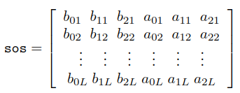 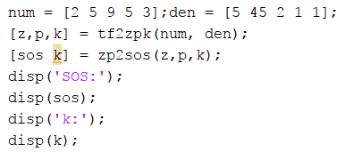 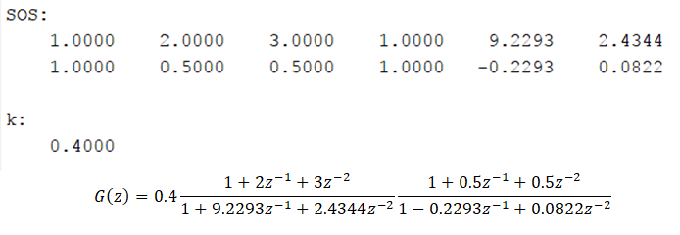
60 | [num, dem] = zp2tf(z,p,k) |  | tìm num, dem dựa trên z, p, k num: hệ số phần tử den: hệ số phần mẫu z: nghiệm tử p: nghiệm mẫu k: hệ số nhân | mảng zero, pole phải nhập theo cột
61 | [r p k] = residuez(num,den) |  | cho ra hàm truyền sau khi chia đa thức num: hệ số phần tử den: hệ số phần mẫu r: biểu thức tử -p: hệ số của z^(-1) k: hệ số cơ bản | 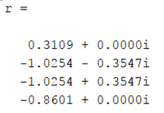 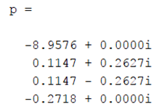
62 | for k = 1 : N+1 |  | vòng lặp chạy từ 1 đến N+1
63 |  | angle(x) | trả về pha của x

